ご利用方法
メディカルオンライン イーブックス電子書籍（買い切り）見積り依頼申込書 ご利用方法

 |  |  |  |  |  |  |  |  |  | 株式会社メテオ 営業部

１、概要

 | メディカルオンライン イーブックスのご購入時、管理者画面の 「電子書籍の管理メニュー」で選書・見積もり依頼・発注依頼を行うのではなく、
 | このExcelファイルの「見積り依頼申請書に所定事項をご記入後、販売代理店にご送信いただき、見積依頼を行います。
 | 下記フローの 赤枠で囲まれた部分 で、このExcelファイルをご利用いただきます。

 | 【見積り依頼申請から、ご発注、電子書籍設定までの流れ】
 | お客様 |  |  | 代理店 |  | メテオ
見積依頼申込書に
商品IDと契約区分を入力し、
タイトルと金額を確定。

見積依頼申込書を
代理店に送付
見積依頼申込書を
メテオに送付
お申込内容を登録

見積依頼内容の確認
見積書作成もしくは
発注可否の確認
 |  |  |  |  |  |  | 見積用EXCELメール

メテオに発注
電子書籍設定
代理店に発注
 |  |  | 発注依頼 |  | 発注

電子書籍検収
 |  |  |  |  |  |  |  | 設定通知メール

２、ご入力方法
 |  |  |  |  |  |  |  |  | 黄色背景のセルのみ入力可能です

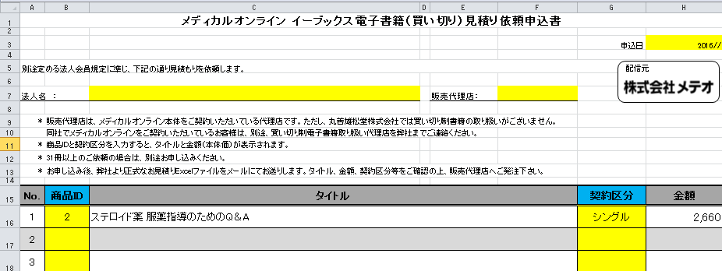
（１）

（１）

（２）

 | （１）申込日、法人名、販売代理店＊をご入力ください。

 |  | ＊販売代理店は、メディカルオンライン本体をご契約いただいている代理店です。ただし、丸善雄松堂株式会社では買い切り制書籍の取り扱いがございません。
 |  | 同社でメディカルオンラインをご契約いただいているお客様は、別途、買い切り制電子書籍取り扱い代理店を弊社までご連絡ください。

 | （２）商品IDと契約区分（同時アクセス数）を入力すると、タイトルと金額が表示されます。

 |  | ①商品IDはシート「MOL図書館配信書籍一覧」のA列を参照してください。

 |  | ②商品IDを見積り依頼申込書に入力すると、該当商品の書名がタイトル欄に表示されます。
 |  | （契約区分の入力が無い場合は、金額欄は「＃VALUE !」表示になります。

 |  | ③契約区分＊を入力すると、その契約区分の金額が表示されます。（プルダウンで選択可能です）
 |  | ＊シングル＝同時アクセス１、マルチ＝同時アクセス３、無制限＝同時アクセス無制限

 |  | ④出版社によっては、「シングルのみ」、「シングルとマルチのみ」と、選択できる契約区分が限られている場合がございます。
 |  | この様な場合、設定の無い契約区分を選択されると、金額の欄には「－」が表示されます。

見積り依頼申込書
メディカルオンライン イーブックス電子書籍（買い切り）見積り依頼申込書

170,419 |  |  |  |  | 申込日 | 年月日

配信元
別途定める法人会員規定に準じ、下記の通り見積もりを依頼します。

 | 法人名： |  |  | 販売代理店：

 | 部署名： |  | ご担当者名： | E-maiｌ：
販売代理店は、メディカルオンライン本体をご契約いただいている代理店です。ただし、丸善雄松堂株式会社では買い切り制書籍の取り扱いがございません。
同社でメディカルオンラインをご契約いただいているお客様は、別途、買い切り制電子書籍取り扱い代理店を弊社までご連絡ください。
商品IDと契約区分を入力すると、タイトルと金額（本体価）が表示されます。
31冊以上のご依頼の場合は、別途お申し込みください。
お申し込み後、弊社より正式なお見積りExcelファイルをメールにてお送りします。タイトル、金額、契約区分等をご確認の上、販売代理店へご発注下さい。

No. | 商品ID | タイトル |  |  | 契約区分 | 金額
1
2
3
4
5
6
7
8
9
10
11
12
13
14
15
16
17
18
19
20
21
22
23
24
25
26
27
28
29
30
小 計 |  |  |  |  |  | 0
消 費 税 |  |  |  |  |  | 0
合 計 |  |  |  |  |  | 0

備考：

